Taul1
H1
a) |  |  |  |  |  |  |  |  |  |  |  |  | c)
 | Kassa |  |  | Pääoma |  |  | Tulot |  |  | Menot |  |  |  | Tulos |  |  |  | Tase
1. | 2300 |  |  |  | 6000 |  |  |  |  | 3700 |  |  | Tulot |  | 5150 |  | Pääoma |  | 5920
2. |  | 450 |  |  |  |  |  |  |  | 450 |  |  | Menot | 4400 |  |  | Kassa | 6670
3. | 1300 |  |  |  |  |  |  | 1300
4. |  | 100 |  |  |  |  |  |  |  | 100
5. |  | 80 |  | 80
6. | 1800 |  |  |  |  |  |  | 1800
7. |  | 150 |  |  |  |  |  |  |  | 150
8. | 1450 |  |  |  |  |  |  | 1450
9. | 600 |  |  |  |  |  |  | 600

 | 7450 | 780 |  | 80 | 6000 |  |  | 5150 |  | 4400 |  |  |  | 4400 | 5150 |  |  | 6670 | 5920
 |  | 6670 |  | 5920 |  |  | 5150 |  |  |  | 4400 |  |  | 750 |  |  |  |  | 750
 |  |  |  |  |  |  |  |  |  |  |  |  |  | 5150 | 5150 |  |  | 6670 | 6670

K35 | b) | Tilikauden tulos/voitto kassan avulla laskettuna = |  |  |  |  | 6670 |  |  |  |  |  | K36 | Tilikauden tulos/voitto = |  |  | 750 |  | K37 | Taseen loppusumma = |  | 6670

H2
a)
 | Kassa |  |  | Myynti |  |  | Ostot |  |  | Myyntisaamiset |  |  | Ostovelat |  |  | Koneet ja kalusto |  |  | Poistot |  | Oma pääoma |  | Varasto |  | Varaston muutos |  | Pankkilainat |  | Rahoitusmenot |  | Myynnin edistäminen
1. | 9500 |  |  |  |  |  |  |  |  |  |  |  |  |  |  |  |  |  |  |  |  |  |  |  |  |  |  | 10000 | 500
2. |  | 9500 |  |  |  |  | 2000 |  |  |  |  |  |  |  |  | 10000 |  |  |  |  |  | 2500
3. |  |  |  |  |  |  |  |  |  |  |  |  |  |  |  |  |  |  |  |  |  | 300 |  |  |  |  |  |  |  |  | 300
4. | 600 |  |  |  | 600
5. |  |  |  |  |  |  | 800 |  |  |  |  |  |  | 800
6.
7. | 1400 |  |  |  | 1400
8. |  |  |  |  |  |  | 1275 |  |  |  |  |  |  | 1275
9.
10. |  |  |  |  | 2800 |  |  |  |  | 2800
11. |  | 250
12. |  | 800 |  |  |  |  |  |  |  |  |  |  | 800 |  |  |  |  |  |  |  |  |  |  |  |  |  |  |  | 250

b:n) kirjaukset |  |  |  |  |  |  |  |  |  |  |  |  |  |  |  |  | 1000 |  | 1000 |  |  |  | 2077.5 |  |  | 2077.5
 | 11500 | 10550 |  |  | 4800 |  | 4075 |  |  | 2800 |  |  | 800 | 2075 |  | 10000 | 1000 |  | 1000 |  |  | 2800 | 2077.5 |  |  | 2077.5 |  | 10000 | 750 |  | 300
 |  | 950 |  | 4800 |  |  |  | 4075 |  |  | 2800 |  | 1275 |  |  |  | 9000 |  |  | 1000 | 2800 |  |  | 2077.5 | 2077.5 |  | 10000 |  |  | 750 |  | 300

b) | K14 | 10% tasapoisto = 10000*0,1 = 1000

 | K32 | VOM inventointimenettelyllä (Harkassa arvot pyöristetty)
 |  | Vöiden arvo |  | 285
 |  | Lompakoiden arvo |  | 292.5
 |  | Raaka-aineen arvo |  | 1500
 |  | Yhteensä |  | 2077.5

c) |  |  | Tulos |  |  |  |  |  | Tase
Myynti |  |  |  | 4800 |  | Koneet ja kalusto |  |  | 9000
Ostot |  |  | 4075 |  |  | Varasto |  |  | 2077.5
Varaston muutos |  |  |  | 2077.5 |  | Myyntisaamiset |  |  | 2800
Myynnin edistäminen |  |  | 300 |  |  | Kassa |  |  | 950
Poistot |  |  | 1000 |  |  | Oma pääoma |  |  |  | 2800
Rahoitusmenot |  |  | 750 |  |  | Pankkilainat |  |  |  | 10000
 |  |  |  |  |  | Ostovelat |  |  |  | 1275
 |  |  | 6125 | 6877.5 |  |  |  |  | 14827.5 | 14075
Tilikauden voitto |  |  | 752.5 |  |  |  |  |  |  | 752.5
 |  |  | 6877.5 | 6877.5 |  |  |  |  | 14827.5 | 14827.5

H3
a)
 | Kassa |  |  | Myynti |  |  | Ostot |  |  | Myyntisaamiset |  |  | Ostovelat |  |  | Koneet ja kalusto |  |  | Poistot |  | Palkat
1. | 2000
2.
3. |  |  |  |  |  |  |  |  |  |  |  |  |  |  |  | 7840
4. |  |  |  |  |  |  | 4000 |  |  |  |  |  |  | 4000
5. |  | 466
6. | 2550 |  |  |  | 2550
7. |  | 500 |  |  | 5600 |  |  |  |  | 5600
8. |  | 54 |  |  | 5000 |  |  |  |  | 5000 | 2500 |  |  |  |  |  |  |  |  |  | 1500

b:n) kirjaukset |  |  |  |  |  |  |  |  |  |  |  |  |  |  |  |  | 35 |  | 35
 | 4550 | 1020 |  |  | 13150 |  | 4000 |  |  | 10600 | 2500 |  | 0 | 4000 |  | 7840 | 35 |  | 35 |  | 1500
 |  | 3530 |  | 13150 |  |  |  | 4000 |  |  | 8100 |  | 4000 |  |  |  | 7805 |  |  | 35 |  | 1500

 | Pankkitili |  |  | Oma pääoma |  |  | Siirtosaamiset |  |  | Sosiaalimenot |  |  | Konttorimenot |  |  | Vuokrat |  |  | Varasto |  | Varaston muutos
1. | 20000 |  |  |  | 22000
2. |  | 2016 |  |  |  |  |  |  |  |  |  |  |  |  |  | 2016
3. |  | 7840
4.
5. |  |  |  |  |  |  |  |  |  |  |  |  | 466
6.
7. |  |  |  | 500
8. | 2500 | 1500 |  |  |  |  |  |  |  | 54

b:n) kirjaukset |  |  |  |  |  |  | 936 |  |  |  |  |  |  |  |  |  | 936 |  | 1000 |  |  | 1000
 | 22500 | 11356 |  | 500 | 22000 |  | 936 |  |  | 54 |  |  | 466 |  |  | 2016 | 936 |  | 1000 |  |  | 1000
 |  | 11144 |  | 21500 |  |  |  | 936 |  |  | 54 |  |  | 466 |  |  | 1080 |  |  | 1000 | 1000

b) | Vuokra jaksotettuna |  |  |  |  |  |  |  |  | Tilinpäätös |  | Liikevaihto (=myynti) |  |  |  |  | 13150
 | (15/28)*2016 = 1080 |  |  |  |  |  |  |  |  |  |  | ..
 | 2016-1080=936 |  |  |  |  |  |  |  |  |  |  | Materiaalit ja palvelut
 |  |  |  |  |  |  |  |  |  |  |  | - Ostot tilikauden aikana |  |  |  |  | 4000 | K32
c) |  |  | Tulos |  |  |  |  |  | Tase |  |  | - Varastojen muutos |  |  |  |  | -1000
Myynti |  |  |  | 13150 |  | Koneet ja kalusto |  |  | 7805 |  |  | ..
Ostot |  |  | 4000 |  |  | Varasto |  |  | 1000 |  |  | Henkilöstökulut
Varaston muutos |  |  |  | 1000 |  | Myynti- ja siirtosaamiset |  |  | 9036 |  |  | - Palkat |  |  |  |  | 1500
Palkat + sosiaalimenot |  |  | 1554 |  |  | Kassa |  |  | 3530 |  |  | - ..
Poistot |  |  | 35 |  |  | Pankkitili |  |  | 11144 |  |  | - Muut henkilösivukulut |  |  |  |  | 54
Vuokrat + konttorimenot |  |  | 1546 |  |  | Oma pääoma |  |  |  | 21500 |  | Poistot ja arvonalentumiset
 |  |  |  |  |  | Ostovelat |  |  |  | 4000 |  | - Suunnitelman mukaiset poistot |  |  |  |  | 35
 |  |  | 7135 | 14150 |  |  |  |  | 32515 | 25500 |  | - ..
Tilikauden voitto |  |  | 7015 |  |  |  |  |  |  | 7015 |  | Liiketoiminnan muut kulut |  |  |  |  | 1546
 |  |  | 14150 | 14150 |  |  |  |  | 32515 | 32515
 |  |  |  |  |  |  |  |  |  |  |  | Liikevoitto |  |  |  |  | 7015

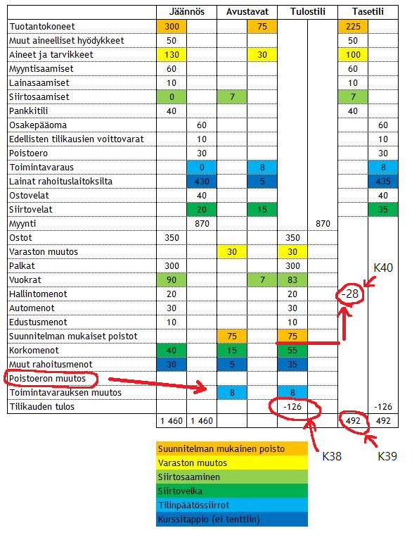
H4
 |  |  |  |  |  |  |  |  |  | K38 | Tilikauden voitto/tappio
 |  |  |  |  |  |  |  |  |  | K39 | Taseen loppusumma
 |  |  |  |  |  |  |  |  |  | K40 | Liikevoitto/tappio = (Vähennetään kaikki punaisesta viivasta ylöspäin)

 |  |  |  |  |  |  |  |  |  | Huomaa tentissä kuulemma toimintavarauksen muutoksen tilalla on poistoeron muutos, toimii tismalleen samaan tyyliin. (huomaa vastakirjaus)

H5 |  | K8 | Myyntikate (= myynti - mukut) ja käyttökate (= myynti - mukut - kikut) |  |  |  |  |  |  |  |  |  |  | K34 | Vain yksi tunnusluku pitää osata laskea tentissä, sijoitetun pääoman tuotto aka ROI
 |  |  | Huom. Virallisesta tilinpäätöksestä ei löydy nettotulosta. Se on oikastussa tilinpäätöksessä. |  |  |  |  |  |  |  |  |  |  |  | Loput pitää tietää, onko hyvä, tyydyttävä vai huono tunnusluku
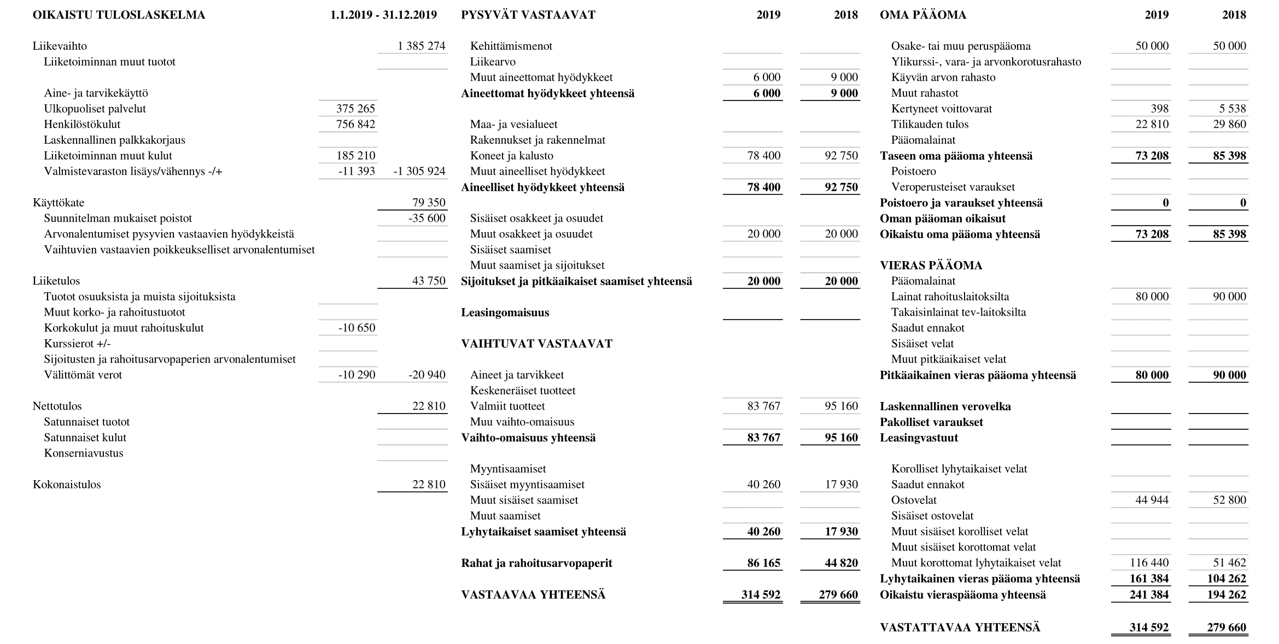
$$\frac{nettotulos+rahoituskulut+verot }{sijoitettu pääoma keskimäärin tilikaudella}$$
 |  |  |  |  |  |  |  |  |  |  |  |  |  | ROI:n kaava =

 |  |  |  |  |  |  |  |  |  |  |  |  |  |  | , missä sijoitettu pääoma = tuottoa vaativaa pääomaa (ei korkoa) ja keskimäärin = (tilikauden alku + loppu) / 2

$$\frac{22810+10650+10290}{\frac{\left(85398+90000\right)+\left(73208+80000\right)}{2}}$$
 |  |  |  |  |  |  |  |  |  |  |  |  |  | ROI harkassa =

 |  |  |  |  |  |  |  |  |  |  |  |  |  |  |  | = 26,6%

 |  |  |  |  |  |  |  |  |  |  |  |  |  | Viitearvoja tunnusluvuille, kaikki tyydyttäviä ja suurempi hyvä
 |  |  |  |  |  |  |  |  |  |  |  |  |  | Liiketulos |  | 5-10%
 |  |  |  |  |  |  |  |  |  |  |  |  |  | Nettotulos |  | > 0
 |  |  |  |  |  |  |  |  |  |  |  |  |  | Quick ratio |  | 0,5-1
 |  |  |  |  |  |  |  |  |  |  |  |  |  | Current ratio |  | 1-2
 |  |  |  |  |  |  |  |  |  |  |  |  |  | Omavaraisuusaste |  | 20-40%

